Depåtider VR
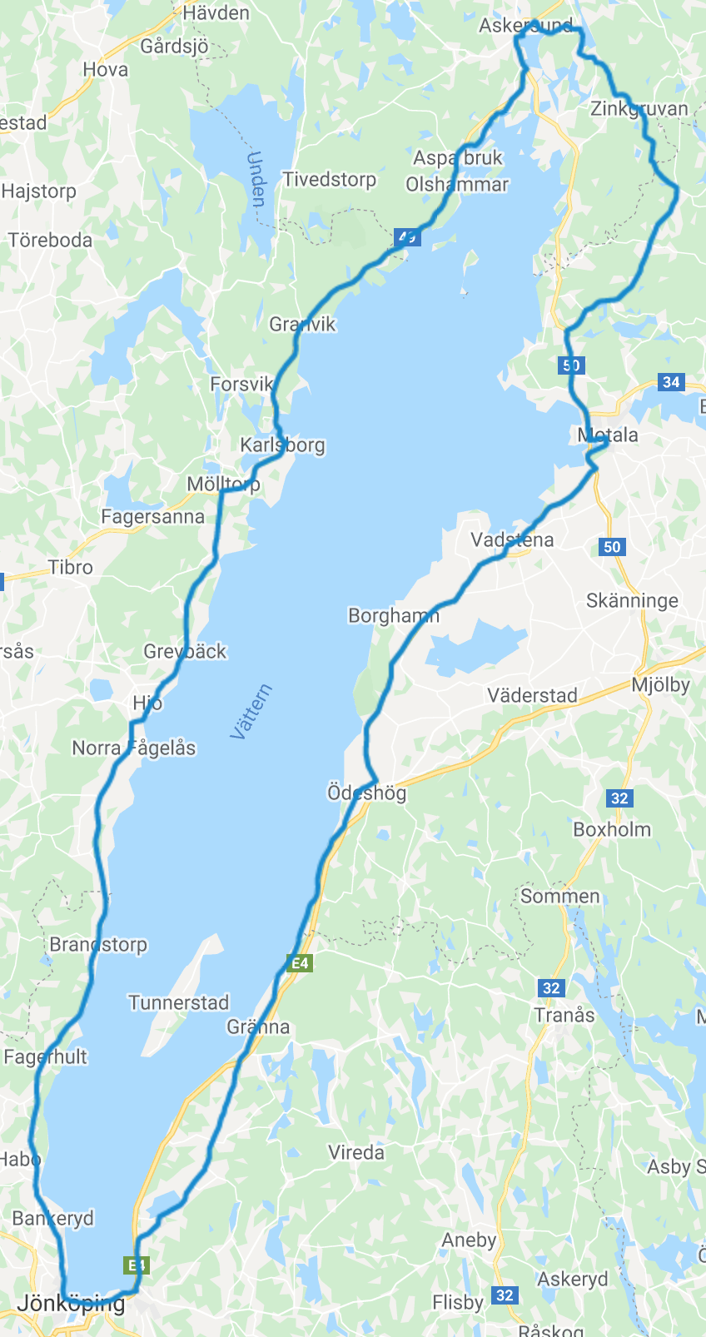
19:27
19:44
Depå/hållpunkt | km | Stopp | Deltid | Totaltid | Klockan | Klockan: Ankomsttider samt ev depåstopp
Motala | 0 |  | 0:00:00 | 0:00:00 | 12:24:00
MC:n släpper | 1.2 |  | 0:04:00 | 0:04:00 | 12:28:00
20:00
Ödeshög in | 47 |  | 1:14:52 | 1:18:52 | 13:42:52
Ödeshög ut |  |  | 0:00:00 | 1:18:52 | 13:42:52
Ölmstad in | 83 |  | 0:58:51 | 2:17:44 | 14:41:44
Ölmstad ut |  |  | 0:00:00 | 2:17:44 | 14:41:44
Jönköping in | 104 |  | 0:34:20 | 2:52:03 | 15:16:03
20:15
Jönköping ut |  | 0:00:00 | 0:00:00 | 2:52:03 | 15:16:03
Bankeryd in | 110 |  | 0:09:49 | 3:01:52 | 15:25:52
Bankeryd ut |  | 0:02:30 | 0:02:30 | 3:04:22 | 15:28:22
Hjo in | 171 |  | 1:39:43 | 4:44:05 | 17:08:05
Hjo ut |  | 0:00:00 | 0:00:00 | 4:44:05 | 17:08:05
Karlsborg in | 210 |  | 1:03:45 | 5:47:51 | 18:11:51
20:46
Karlsborg ut |  | 0:02:30 | 0:02:30 | 5:50:21 | 18:14:21
Askersund in | 255 |  | 1:13:34 | 7:03:55 | 19:27:55
Askersund ut |  |  | 0:00:00 | 7:03:55 | 19:27:55
18:11 (02)
Åmmeberg in | 265 |  | 0:16:21 | 7:20:16 | 19:44:16
12:24
21:06
Åmmeberg ut |  | 0:00:00 | 0:00:00 | 7:20:16 | 19:44:16
Zinkgruvan in | 275 |  | 0:16:21 | 7:36:36 | 20:00:36
Zinkgruvan ut |  | 0:00:00 | 0:00:00 | 7:36:36 | 20:00:36
Godegård in | 284 |  | 0:14:43 | 7:51:19 | 20:15:19
Godegård ut |  | 0:00:00 | 0:00:00 | 7:51:19 | 20:15:19
Nykyrka in | 303 |  | 0:31:04 | 8:22:23 | 20:46:23
Nykyrka ut |  | 0:00:00 | 0:00:00 | 8:22:23 | 20:46:23
Motala | 315 |  | 0:19:37 | 8:42:00 | 21:06:00
 | Summa | 0:05:00 | 8:42:00

17:08
 |  | Starttid |  | 12:24:00
 |  | Önskad totaltid |  | 8:42:00
 |  | Önskad depåtid |  | 0:05:00
 |  | Önskad cykeltid |  | 8:37:00
 |  | Önskad medelhast (inkl pauser) |  | 36.2 | Totalsnitt
 |  | Önskad medelhast (exkl pauser) |  | 36.6 | Rullsnitt
 |  | Önskad medelhast när MC:n släppt |  | 36.7 | Rullsnitt
13:42
Ändra tiderna i de inramade rutorna. Format tt:mm.

14:41

15:25 (02)

15:16

